anexos
 | BITACORA DE OBRA |  |  |  | VERSIÓN: 03

 |  |  |  |  | FECHA:12/07/2024

 |  |  |  |  | Folio N° 25
 |  | ANEXOS FOTOGRAFICOS No 1/12
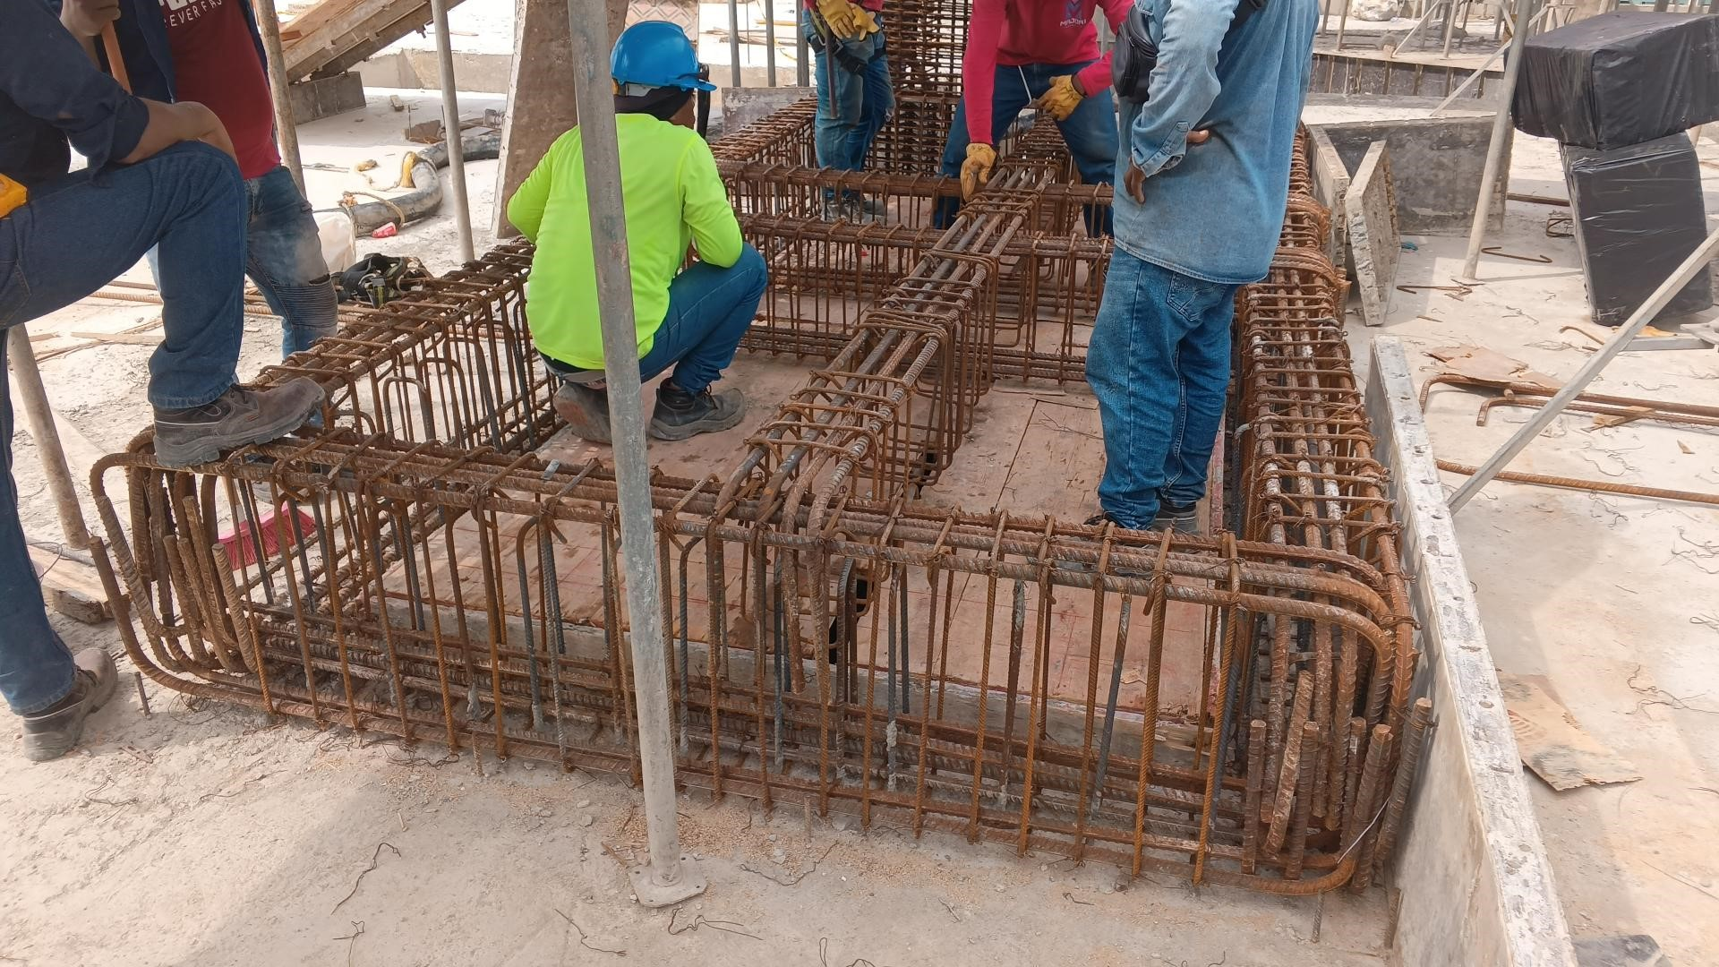

Descripcion de la actividad en ejecución |  |  | Descripcion de la actividad en ejecución | Descripcion de la actividad en ejecución

Descripcion de la actividad en ejecución |  |  | Descripcion de la actividad en ejecución | Descripcion de la actividad en ejecución

Descripcion de la actividad en ejecución |  |  | Descripcion de la actividad en ejecución | Descripcion de la actividad en ejecución

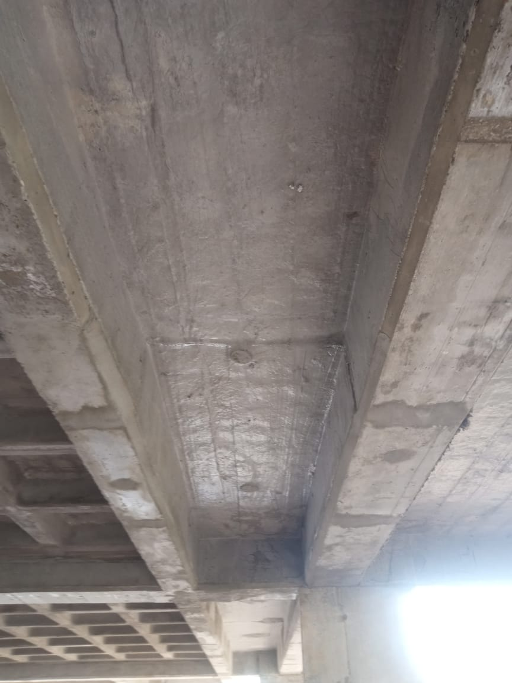
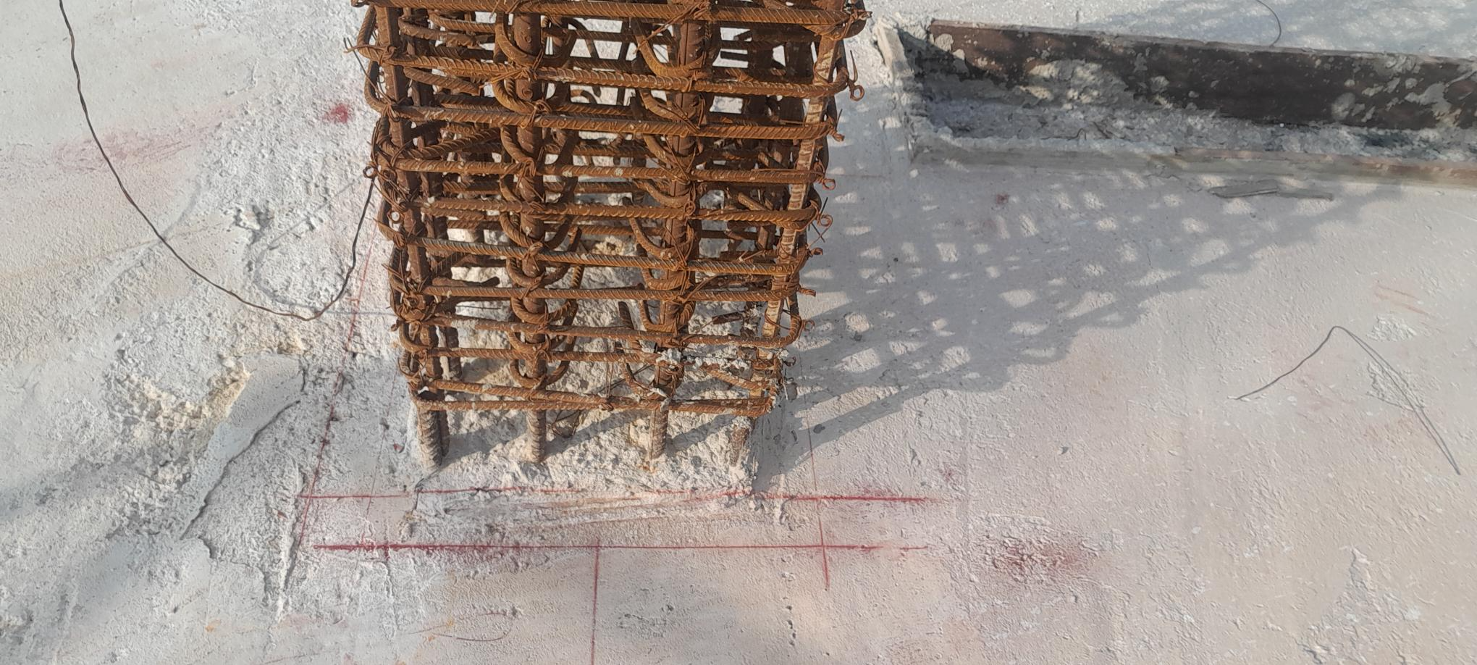
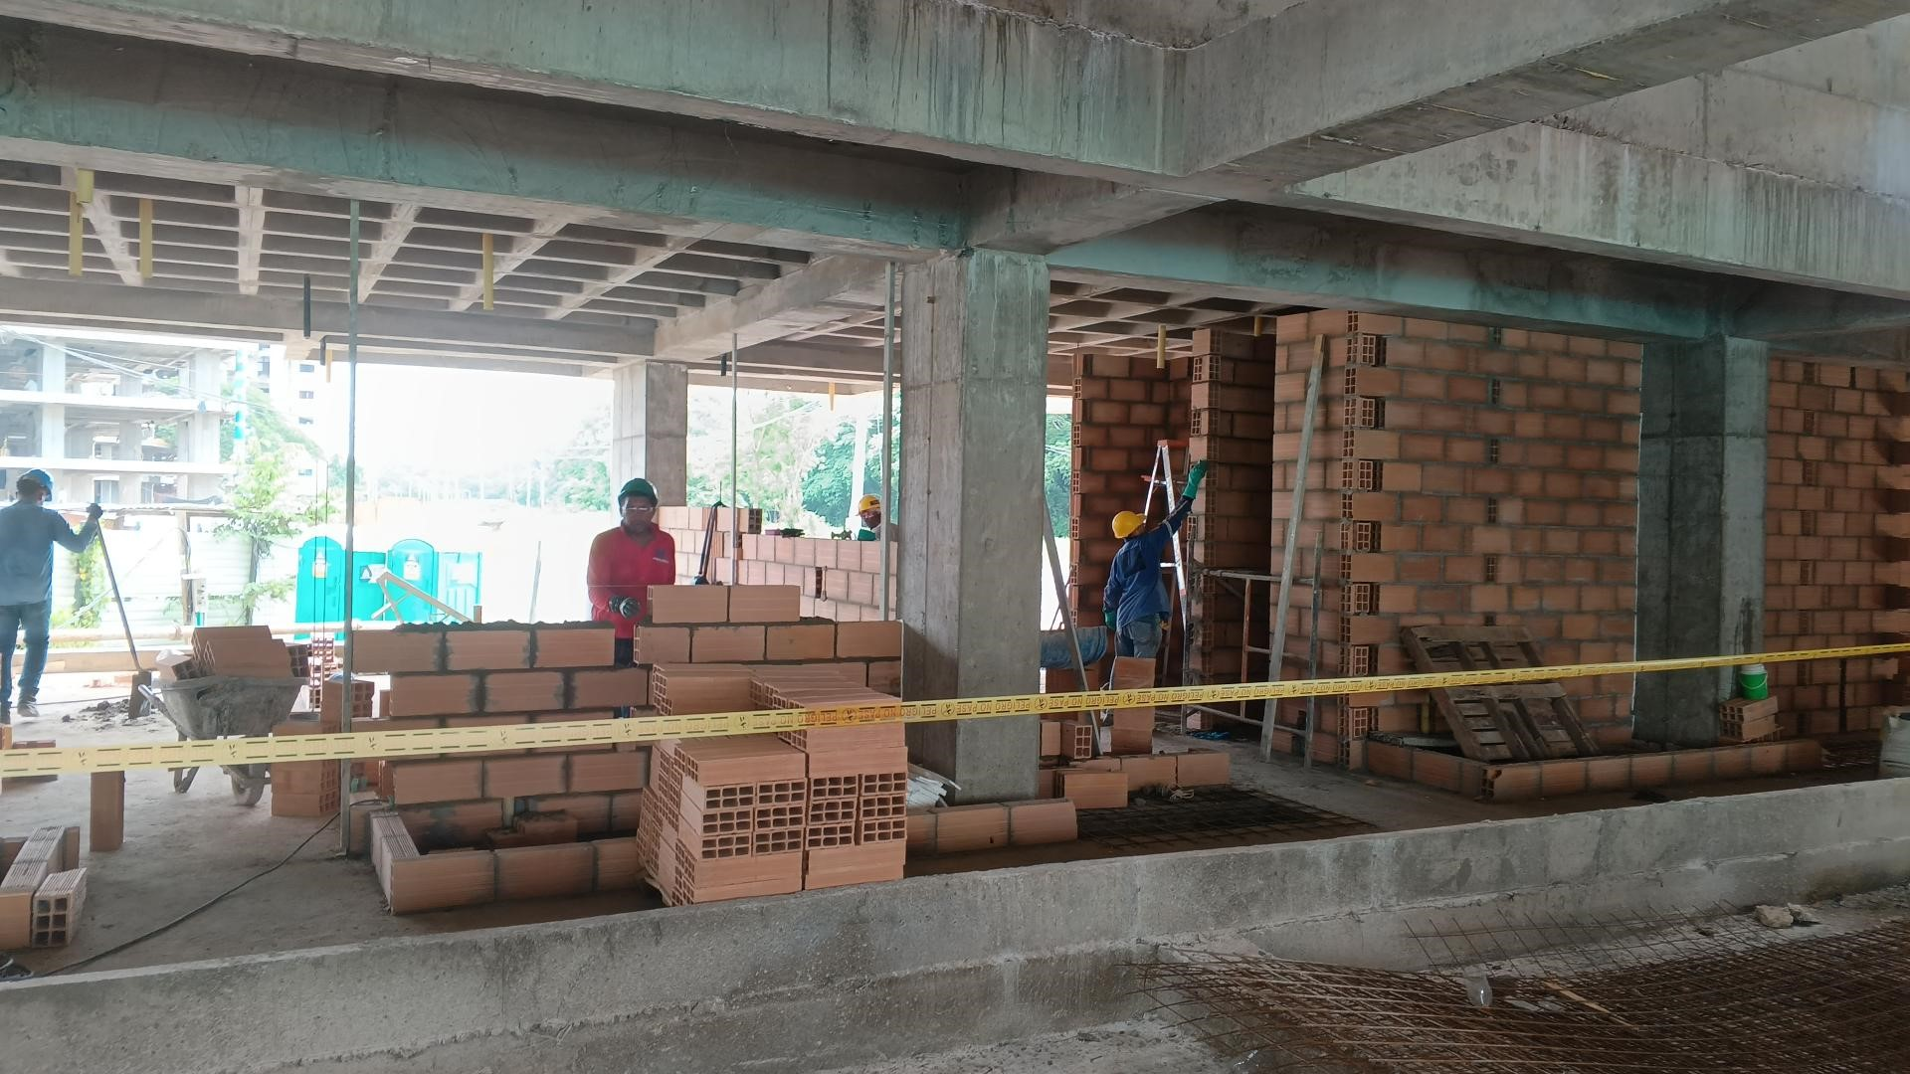

Descripcion de la actividad en ejecución |  |  | Descripcion de la actividad en ejecución | Descripcion de la actividad en ejecución

